記入例
 |  |  |  |  |  |  | 2023/11/1 経理部
ご請求方法の解説

頂いたお見積書毎に弊社から下記のような注文書ならびに納品書を郵送いたします。 |  |  |  | ③ | 当月納品分を当社ウェブサイトよりダウンロードした合計請求書（エクセル書式）
以下の手順に沿って、ご請求頂きますようお願い申し上げます。 |  |  |  |  | を使用してご請求ください。 | www.yashima-k.co.jp/pg219.html
 |  |  |  |  | 納品が複数ある場合には、50件まで記載可能となっております。

① | 注文書(正)（黄色用紙）は貴社にて保管ください。 |  |  | ④ | 赤枠内に貴社情報をご記入ください。適格事業者の場合はその番号もご記入ください。
 |  |  |  |  | 請求番号は貴社にて任意の番号をつけてください。（6桁から10桁程度）
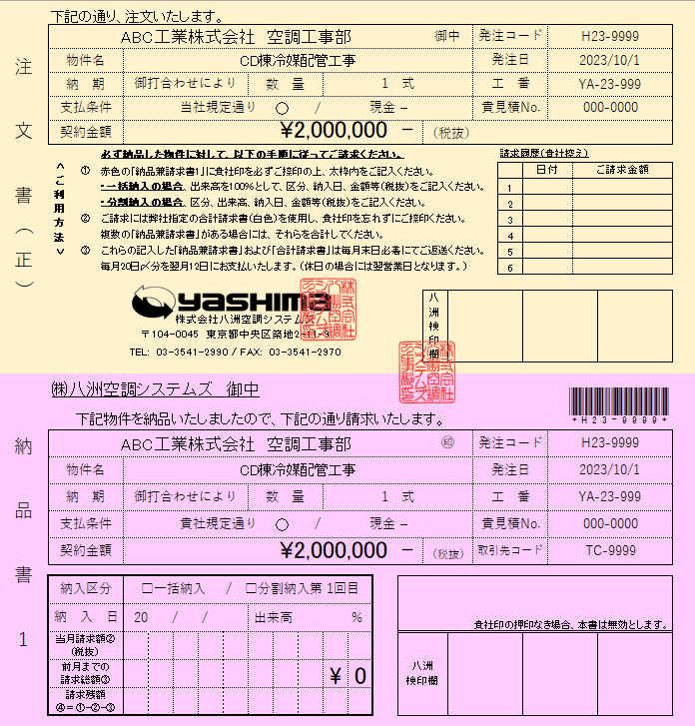
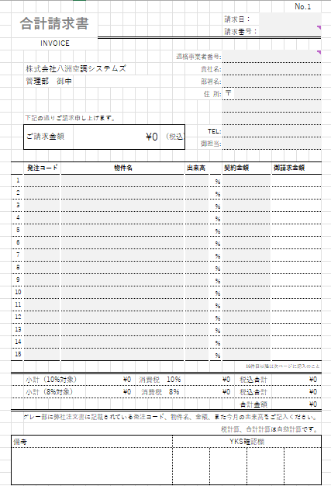

①

A

B

D

②
C

② | 納品後、納品書（赤色用紙）の赤枠内に指定事項を手書きでご記入ください。
 |  | 納入区分 | 一括納入もしくは分割納入かをレ点にてご記入ください。
 |  | 納 入 日 | 物件を納入した日をご記入ください。 | ⑤ | 納品書（赤色用紙）に記載の項目（発注コード、物件名、出来高、契約金額）を
 |  | 出 来 高 | 一括納入の場合には100％、分割の場合には当社担当者と |  | ご記入ください。（本紙上のA、B、C、D）
 |  |  | 協議の上、納入割合（％）をご記入ください。 |  | ご請求金額、消費税は自動計算にて算出されます。
 |  | 当月請求額 | 一括納入の場合には契約金額を、分割納入の場合には
 |  |  | 納入割合を契約金額に乗じた金額をご記入ください。 | ⑦ | 納品書（赤色用紙）ならびに記入を終えた合計請求書を紙に出力したものを
 |  | 請求残額 | 契約金額から請求金額を差し引いた金額をご記入ください。 |  | 弊社本社にご郵送ください。
 |  |  | 一括納入の場合には、￥0となります。 |  |  |  |  | ※ご不明点等は、当社経理部（03-3541-2990）までご連絡ください。

